Лист1
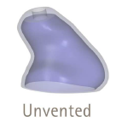
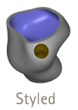
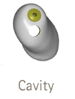
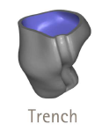
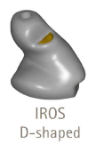
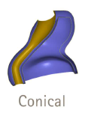

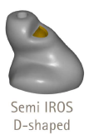
 |  |  | SN: L
 |  |  | SN: R |  |  |  | Номер SAP:
 |  |  |  |  |  |  |  |  |  |  |  | номер заказ-наряда Phonak

Заказ на изготовление корпуса выносного телефона для Audeo M №
 |  |  |  |  |  |  |  |  |  |  |  |  |  |  | Заполняется заказчиком
Компания

Слухопротезист

Контактный телефон

Пациент Ф. И. О.

Дата заказа

 | Ухо |  |  |  |  |  |  |  | Аудиограммa
 | L | R |  | (пометьте нужное знаком Х) |  |  |  | 125 | 250 | 500 | 1000 | 2000 | 3000 | 4000 | 8000
 |  |  |  |  |  | L | дБ ВП
Эластичность слухового прохода |  |  |  |  |  |  | КП
(выбрать из списка) |  |  |  |  |  | R | дБ ВП
 |  |  |  |  |  |  | КП

Модель аппарата

Выберите нужное сочетание телефон/корпус (серые ячейки - невозможные сочетания)
Тип корпуса выносного телефона |  |  |  |  | S | M |  |  |  | P |  |  | UP
cShell
SlimTip

Материал (выбрать из списка)

 | Включить в заказ и установить выносной телефон (для SlimTip)

Размер провода выносного телефона

 | Включить в заказ и присоединить слуховой аппарат

Фильтр от серы (для cShell)**

Цвет лицевой панели (для cShell)

Размер вента (выбрать из списка)

Стиль вента (выбрать из списка)

 | Не устанавливать леску для вынимания

Автозамена Slimtip на cShell в случае |  |  |  |  |  |  | согласование не требуется
невозможности его изготовления в силу
анатомических особенностей уха клиента |  |  |  |  |  |  | согласовать

Примечания:

* Будьте внимательны при выборе типа корпуса, вента и мощности выносного телефона. Их изменение после передачи готового изделия компании-заказчику невозможно. При возникновении вопросов обращайтесь к программе настройки Phonak Target, или к файлам описания СА, которые Вы можете найти на сайте www.phonakpro.ru **Slimtip (кроме силиконового) поставляется с фильтром Cerustop

Примеры используемых стилей вентов:

